표지
구조물 균열보수 계획서

20XX. 00.

OO건설

목차
목 차

1. 작업개요

2. 예정공정표

3. 작업 FLOW

4. 균열조사 및 보수방법

5. 품질관리계획

6. 안전관리계획

1.작업개요
1. 작 업 개 요

(1) 공 사 개 요
1) 목적
○ 본 공사는 공항과 연계한 항공물류, 산업도시 건설과 공항 및 산업, 물류단지 지원을 위한 국제도시
기능을 기하므로서 지역개발 및 국토의 균형발전을 도모함에 그 목적이 있으며, 본 시공계획서는
이러한 목적을 달성함에 있어 완벽한 시공과 철저한 품질 관리를 위한 작업방법을 수립하여, 능률과
효과적인 공사 수해을 위한 공정계획을 수립하여, 이를 모든 작업자에게 교육/주지시켜 체계적인
시공관리를 함으로써 고객이 시방에 요구하는 품질을 확보하고, 환경영향을 최소화하며, 안전한
작업이 이루어 지도록 함에 그 목적이 있다.
○ 본 시공계획서는 영종하늘 도시 특수구조물 2공구 지하차도#1,#2 구조물 공종 중 균열 및 면보수
작업을 하기 위함이다.

2) 공사현황
○ 공 사 명 :
○ 공사기간 :
○ 공사위치 :
○ 공사규모 : 지하차도#1 ( B = 25.0 M, L = 765.0 M )
지하차도#2 ( B = 26.5 M, L = 530.0 M )
녹지연결통로#7 ( PC암거 1.5 M × 1.5 M )
○ 공사내용 : 구조물 면보수 및 균열보수

1.3)조직도
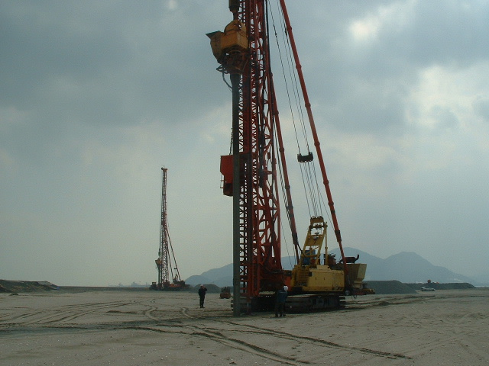
3) 조 직 도

 |  | 공 사 명
 |  | 현장대리인 |  | ○○○

 | 안전 및 환경관리자 |  |  |  | 품질관리자
 | ○○○ |  |  |  | ○○○

 | 공 무 담 당 |  |  |  | 공 사 담 당
 | ○○○ |  |  |  | ○○○

 |  | 협 력 업 체
 |  | ○○건설㈜
 |  | 현장대리인 |  | ○○○

 | 안전/환경관리 |  | 공사담당 |  |  | 공무담당
 | ○○○ |  | ○○○ |  |  | ○○○

2.공정표
2. 시공관리 공정표

공 종 |  | 단위 | 수량 | 20XX년 OO월 |  |  |  |  |  |  |  |  |  |  |  |  | 비 고
 |  |  |  | 1 | 2 | 3 | 4 | 5 | 6 | 7 | 8 | 9 | 10 | 11 | 12 | 13
면보수 및 균열보수 | 표면청소 | 식 | 1
 | 표면정리 | 식 | 1
 | 주입구 설치 | 식 | 1
 | 씰링작업 | 식 | 1
 | 에폭시 주입 | 식 | 1
 | 마감정리 | 식 | 1
기 타 |  |  |  | 지하차도 #1 |  |  |  |  |  | 지하차도 #2

3.작업flow
3. 작업 FLOW CHART

작 업 준 비
PE

표 면 청 소
 | 1)오염물질 제거
 | 2)Sanding 또는 Grinding 작업
표 면 정 리
 | 1)재료분리 등 시공 결함부위 정리

배합 및 주입구 설치
 | 1)미흡부분 보완
 | 2)콘메움
씰 링 작 업

에폭시 배합 및 주입

마감정리

4.작업방법
4. 균 열 조 사 및 보 수 방 법

4.1 균열 조사 개요
대상 구조물에 대하여 현장균열을 검토/분석하여 보수/보강범위, 공법의적용 및 시공함으로서
구조물의 사용성과 안전관리의 효율성을 확보하고 내구성을 증진시키고자 한다.

4.1.1 조사시기
○ 거푸짐 패체 후 처음 2개월 : 1회/월
○ 거푸집 해체 후 2개월 이후 : 1회/분기

4.1.2 조사방법
선 표준조사를 통하여 균열의 원인 파악 및 보수·보강 방법을 강구하되 표준조사만으로 파악이
곤란할 시 상세조사를 실시하여 보수·보강 방안 강구
○ 표준조사 : 균열형태, 폭, 길이, 발생 시기, 설계도서 검토 등
○ 상세조사 : 전달경로, 균열폭, 길이 변동, 균열깊이 등
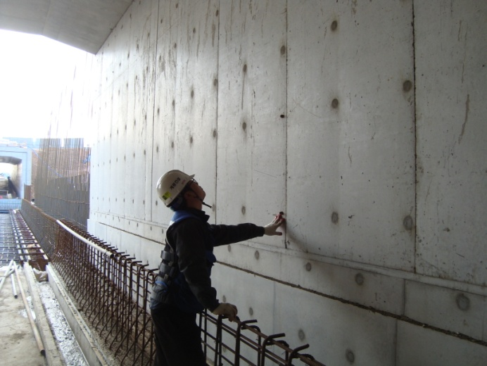
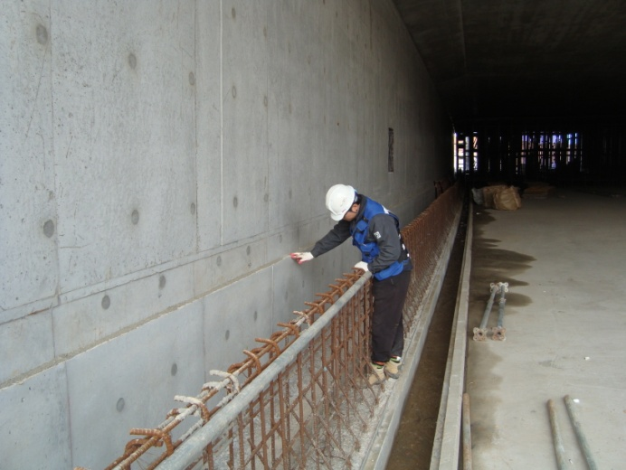

균열조사 : 구조물 거푸집 해체후 주기적 관찰, 균열 발생부 진행여부 확인

4.1.3 구조체 균열보수
(가) 개요
균열보수의 목적은 콘크리트 구조물의 기능저하나 내구성 저하를 회복시키는 것이다.
그러기 위해서는 균열 조사의 결과에 근거하여 상황을 충분히 파악하는 것이 필요하며,
또한 보수목적에 가장 적합한 보수 방법을 선정하는 것이 중요하다. 균열의 보수는 누수 등의
직접적인 장애뿐만 아니라 미관이나 혹은 장기적인 내구성도 생각하여 보수의 규모 및 정도를
결정해야 한다.
(나) 균열의 보수 범위
내구성 및 방수성의 측면에서 보수 여부를 판정할 때에는 다음 표3.1을 참고로하는 경우가
일반적이다. 구조물이 놓여 있는 환경조건에 다라 그 범위를 정할 필요가 있으며, 이 표3.1은
균열폭과 철근부식에 관한 실험결과와 방수성 측면에서 본 허용균열폭 및 외국 규준과 규격을
고려하여 만든 표이다.

 | 표 2.2 보수 여부에 따른 균열폭의 한도(단위 : mm)
 | 판정의 기준 |  | 내구성으로 볼 경우 |  |  | 방수측면에서 볼 경우
 | 구 분 | 그외의 | 환 경 2)
 |  | 다른요인 1) | 심함 | 중 간 | 완 만
 | 보수를 필요로 하는 균열 | 대 | 0.4이상 | 0.4이상 | 0.6이상 | 0.2이상
 |  | 중 | 0.4이상 | 0.6이상 | 0.8이상 | 0.2이상
 |  | 소 | 0.6이상 | 0.8이상 | 1.0이상 | 0.2이상
 | 보수를 필요로 하지 않는 균열 | 대 | 0.1이하 | 0.2이하 | 0.2이하 | 0.05이하
 |  | 중 | 0.1이하 | 0.2이하 | 0.3이하 | 0.05이하
 |  | 소 | 0.2이하 | 0.3이하 | 0.3이하 | 0.05이하
1) 그 외의 요인(대,중,소)이란 콘크리트 구조물의 내구성 및 방수성에 이르는 유해성 정도를
나타내며, 아래요인을 고려한다.
- 균열의 깊이, 패턴, 피복두께, 재료의 배합, 접속부분 등
2) 주로 철근 부식의 발생조건에서 본 환경조건

상기 표에서 그 외의 요인과 환경요인이 심하다고 볼 때에는 0.4mm 이상의 균열에 대해 보수를
하는 것이 바람직하다. 그러나, 방수를 위해서는 0.2mm 이상이면 무조건 보수를 하여야 한다.
만약, 그 외의 요인과 환경 요인이 각각 중간정도이고 누수가 없는 경우에는 0.6mm 이상의 균열에
보수를 하여야 하지만 누수가 있는 부위는 0.2mm 이상이면 보수가 필요함을 의미한다.

(다) 균열의 보수 공법
1) 표면처리 공법
이 방법은 균열폭 0.2mm이하의 소균열에 적용하는 것으로, 콘크리트 표면의 불순물을
제거한 후 미세한 균열위에 도막을 형성하는 방법이다.

○ 표면처리 공법 작업순서 : 면청소 - 마이크로 시멘트 충진 - 면정리
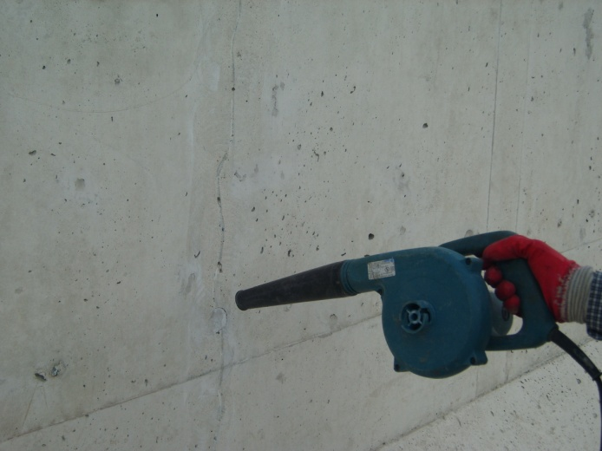

 |  |  |  |  | 면 청소

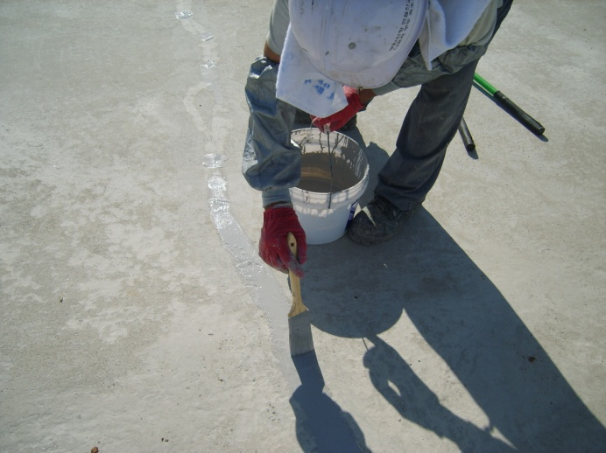

 |  |  |  |  | 시멘트 충진

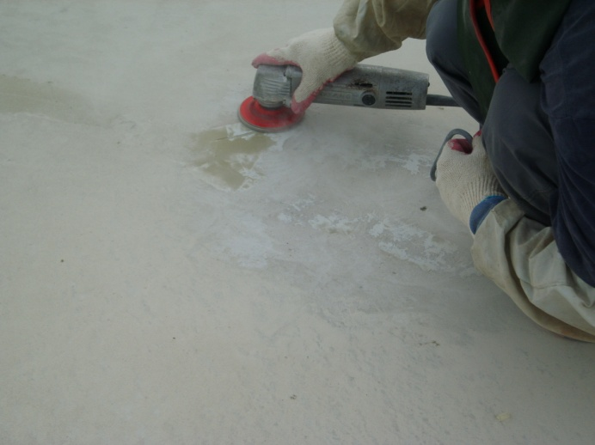

 |  |  |  |  | 면정리

2) 주입공법
이 방법은 균열폭 0.2mm이상의 균열폭이 비교적 큰 경우적용하는 것으로, 구조적 강도회복을
필요로 하는 경우 균열의 표면 및 내부까지 충진하는 공법이다.

○ 주입공법 작업순서
면청소 - 씰링제 도포 - 주제주입(에폭시) - 주사기 및 씰링제 제거 - 면처리
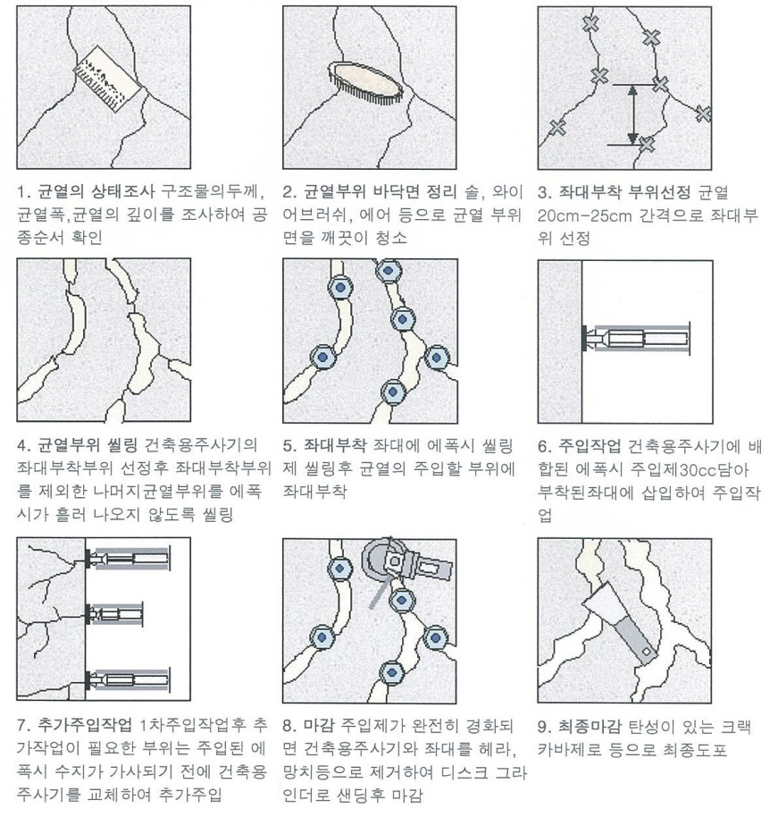

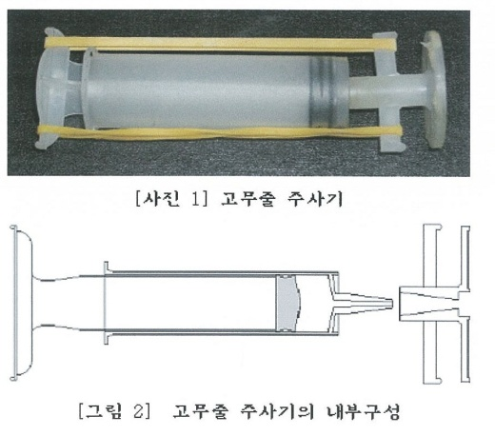
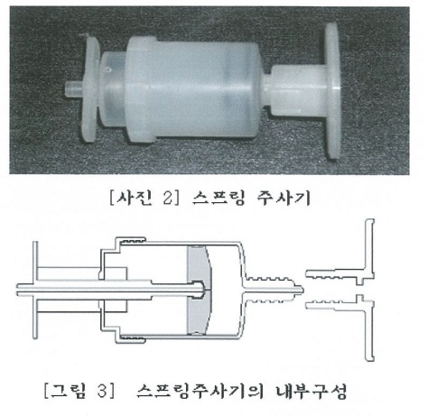

1)청소 : 균열부위의 이물질을 제거하여 주입이 잘 되도록 청소한다.
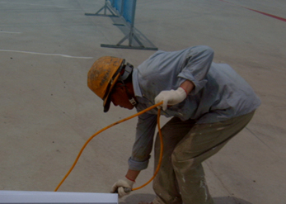

2)배합(씰링제) : 씰링을 배합비율에 따라 배합한다.(배합비 주제 1.72kg : 경화제 1.65kg)
3)주입구설치 : 주입기판을 20~25cm 간격으로 씰링제를 발라 부착한다.
4)씰링작업 : 균열내부에 에폭시 수지를 주입할시 주입압력에 의한 약품의 누출을
방지하기 위하여 주입구와 주입구 사이의 균열 표면에 도포하여 봉합한다.
 | (도포폭 5~10cm)
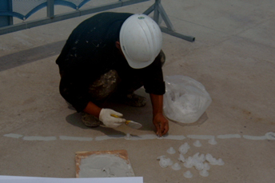
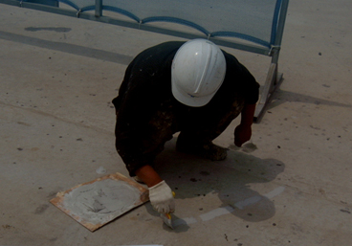

5)배합(에폭시 주입제) : 에폭시를 배합비에 따라 혼합한다.( 주제 2 : 경화제 1)
6)주입 : 주입기에 배합완료된 주입제를 채운후 주입판에 주입기구를 밀어넣고 고무링을
걸어 천천히 주입한다.(약품의 잔량이 끝나면 재충전)
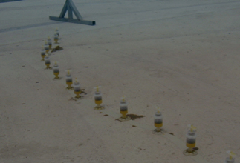

7)주입기제거 : 주입이 완전히 끝난 경우 24시간의 시간이 경과후 주입기를 제거한다.
8)마감정리 : 주입확인후 주입기 주입판을 제거하고 씰링제는 그라인딩 면처리를 한다.
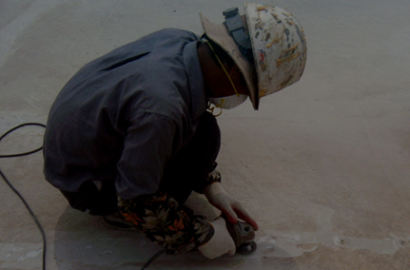

9)면처리 : 그라인딩 작업후 경우에 따라 부분 도색한다.

5.품질관리계획
5. 품 질 관 리 계 획

5.1 보수공사시 품질관리
- 보수공사시는 충분한 보수효과를 얻을 수 있도록 재료의 저장, 계량, 혼합, 교반, 바탕처리, 주입량의 확인
등 시공관리를 충분히 행할 필요가 있다

1. 수지계 재료의 저장, 보존은 직사일광을 피해 10-20℃ 상온의 실내에 두는 것이 좋다.
0℃ 이하 또틑 40℃ 이상의 온도에 방치된 재료를 사용할 경우에는 시험을 하여 품질을 확인 한 후 사용한다.
또한 유효기간이 지난 재료나 제조 후 6개월이 경과한 재료는 원칙적으로 사용해서는 안되며 부득이한 경우
시험을 통해 품질을 확인 후 사용한다.

2. 누수현상이 있거나 물기가 많은 부위에서는 환경조건에 적합한 습윤경화형 또는 수중경화형 에폭시수지
사용을 검토한다.

3. 수지계 재료의 주제와 경화재의 계량은 필요한 물리적 성질 확보를 위해 정확히 계량토록 하여야 한다.

4. 수지계 재료는 충분히 고르게 혼합토록 하여야 한다. 혼합시 작업성 향상을 위해 용제를 첨가하는 경우
다량 사용으로 인한 주입제 품질저하에 유의토록 한다

5. 보수재료로서 수지계 또는 시멘트계 어느쪽을 사용하는 경우든 충분한 접착효과를 얻기 위해서는 이물질
제거, 청소, 바탕면 건조, 필요시 프라이머 도포 등 사전처리가 중요핟. 또 주입시에는 공기를 이용 균열을
청소하는 것이 바람직 하다.

6. 수지주입에 의한 균열보수의 경우 주입량의 확인, 주입압에 대한 충분한 관리가 필요하다.
급격한 주입으로 압력이 커지면 균열을 확대시켜 보수목적을 상실하는 경우도 있으므로 주의를 요한다.

7. 외기온이 5℃ 이하로 되면 주입재의 응결경화, 가사시간, 강도발현 등이 현저히 상실되어 때로는 주입재가
동결되므로 보수공사는 원칙으로 실시하지 않으며, 부득이한 경우 5℃이상이 확보되도록 보온시트, 가열
등의 양생을 한다.

8. 보수공사를 실시 후, 일정기간 진동이나 충격을 주지 않도록 주의한다. 그 기간은 보수재료, 보수방법,
시공시기 등에 따라 다르나 일반적으로 수제계의 경우 하계 1일 이상, 동계 2일 이상, 시멘트의 경우 하계3일
이상, 동계5일 이상이다.

9. 보수공사시 대인안전성의 확보, 재료의 비산 등에 유의하여야 하며, 유기용제 사용에 따른 화재발생 및
인체에 유해한 영향을 미치지 않도록 한다.

5.2 보수공사 후 검사
보수공사를 효과적으로 행하는 데에는 보수작업의 시공관리 및 검사를 충분히 행할 필요가 있다.
이를 위해서는 보수작업의 각 단계별로 검사를 행하여 소정의 작업이 행해졌는지를 왁인하는 일이 중요하다.
예를 들어 주입공법의 경우에는 다음의 항목에 주의한다.

5.2.1
와이어브러쉬 혹은 그라인더 등을 이용하여 균열부분의 부착물을 제거하거나 또는 콤프레서를 이용하여
균열내부나 주변을 청소하고 필요시 균열내부를 건조시키도록 한다. 보수재료는 실제로 사용하는 재료에서
샘플링하여 보수설계에서 계획한 성능의 보유여부를 검사하는 것이 바람직하다.

5.2.2
재료의 계량, 혼합, 교반, 주입작업 등은 입회토록 하고 주입 후 소정의 양생이 적절히 행해지고 있는 가를
검사한다.

5.2.3
마무리 상태에 대해 검사하고 작업종료를 확인한다.

6.안전관리계획
6. 안 전 관 리 계 획

6.1 안전관리

 | 1) 안전관리의 목적

 |  | 안전관리계획의 목적은 안전관리계획에 따른 관리업무를 합리적이고,효율적으로
 |  | 시행하여,시공의 질적향상과 재해피해를 막기위한 안전시공 및 안전관리의 세부
 |  | 사항을 정하는데 그목적이 있다.

 | 2) 현장 안전관리 방침

 |  | (1) 시장서에서 규정한 지침대로 시공성을 충분히 고려한 설계에 따라 사전에 계획된
 |  | 안전관리를 준수하여 시공함으로써 철저하고 안전한 시공관리를 도모한다.

 |  | (2) 이를 위해 다음사항을 고려하여 안전관리를 시행한다.

 |  | ① 설계와 시공상에 연계성을 고려하여 문제가 없도록 한다.

 |  | ② 안전관리규정에 따라 시공을 한다.

 | 3) 보호구 지급관리

 |  | - 전 근로자에 대한 안전모,안전화 지급 및 보호구 지급대장 서명날인

 |  | - 고소작업자에 대한 안전장구 및 보호구 지급대장 서명날인

 |  | - 안전모걸이대 설치 및 개인별 성명기재 관리

 |  | - 정기적으로 안전모 상태를 확인하여 파손 및 불량한 안전모는 보수 또는 폐기

 | 4) 재해원인 및 예방대책

 |  | 재해형태 | 재 해 원 인 |  | 재 해 예 방 대 책
 |  |  | - 터파기구간에서 발을 헛디뎌 넘어짐 |  | .야간에작업장 통행시 랜턴휴대
 |  | 전도재해 | - 지하출입구에서 미끄러져 넘어짐 |  | .지하출입구 경사지 발판설치
 |  |  | - 작업발판 미설치 |  | .작업발판 설치
 |  |  | - 가시설파일 주변에 안전망설치 |  | .안전망,안전난간 설치
 |  | 추락재해 | 또는 안전난간 미설치
 |  |  | - 크레인 작업시 작업부주의 |  | .크레인작업시 작업계획수립
 |  |  |  |  | .안전작업 지시자 배치
 |  |  | - JACK작업시 장비불량 또는 작업자 부주의 |  | .작업시작전 장비계획 수립
 |  | 협착재해 | - SHEET-파일 근입시 이동방법 부적합 |  | .안전한 자세로 작업
 |  |  | - 2인 이상 합동작업시 작업방법 부적합 |  | .2인 이상 작업시 구호제창
 |  |  | - 무자격자의 전기공사 |  | .유자격자에 의한 전기공사
 |  |  | - 정격용량 이상의 기기사용 |  | .적정용량의 기기 사용
 |  | 감전재해 | - 자동전격방지장치 미사용 |  | .자동전격방지장치 사용
 |  |  | - 정기적인 점검 미시행 |  | .정기적인 점검실시
 |  |  |  |  | .접지실시

 | 5) 주요기계 기구 취급 및 운영관리

 |  | 기기명 | 운 영 관 리 요 령 | 취 급 방 법
 |  |  | .현장반입시 전격방지기 부착 | .용량에 맞는 전격방지기 부착
 |  |  | .관리책임자 명찰 부착 | .관리책임자 명찰부착
 |  |  | .연결구 콘넥타 설치 | .단자내 홀더 연결구 설치
 |  | 그라인더 | .홀더선은 가능한 짧게하여 사용 | .홀더선 추가연결 사용금지
 |  |  | .홀더선은 가공처리 | .바닥에 전선이 깔리지 않도록 가공처리
 |  |  | .용접시 보호구 착용 | .보안경,앞치마,장갑착용
 |  |  | .접지선은 별도의 접지선에 접지 | .외부비계에 접지선 연결사용 금지
 |  |  | .미사용시 전원을 OFF시킬 것 | .작동시 청색램프 점등확인

 |  | 기기명 | 운 영 관 리 요 령 | 취 급 방 법
 |  |  | .발전기는 용량에 적합한 것을 사용 | .접지선은 적당한 굻기의 것을 사용할 것
 |  |  | .발전기의 냉각수는 수시로 보충 | .발전기 관리책임자를 정한다.
 |  | 발 전 기 | .지하사용시 배기가스 충분히 배출 | .장시간 계속사용하지 않는다.
 |  |  | .소요자재는 정격의 것을 사용할 것 | .사용전 반드시 점검한다.
 |  |  | .접지를 할 것 | .수리 및 설치는 유자격자에 의하여 설치
 |  |  | .너무 습한곳에 설치하지 말 것

 | 6) 작업 전 주의 사항

 | (1) 개인 안전 보호구를 지급후 지급대장을 작성하여 근로자들의 보호구 착용 상황을
 |  | 관리한다.

 | (2) 작업시 안전대책

 | - 앵커용접 작업시 용접불꽃이 튀어 화재가 나지 않도록 주변을 정리정돈 한 후 작업을
 | 한다.

 | - 난간의 각 부재를 절단기로 절단할 때 부산물이 튀어 눈이나 피부에 닿지 않도록
 | 보호장구를 착용한다.

 | (3) 작업 중 추락방지를 위하여 항상 주의를 기울인다.

 | (4) 작업을 종료 한 후에는 다음 공정을 위하여 주변 정리정돈 및 청소를 깨끗이 하여
 |  | 작업자의 이동간 전도방지에 항상 주의를 기울인다.

 | 7) 안전사고 발생시 조치계획 - 재해발생시 긴급처리 순서

 |  | (1) 피재 기계의 정지

 |  | - 재해발생시 긴급처리의 첫단계로 스위치,클러치,밸트이송장치등 동력전달장치를
 |  | 차단시킨다.

 |  | (2) 피해자 응급처치

 |  | - 사상자 발생시 현장에서 응급처치후 상해정도에 따라 지정병원으로 이송치료를
 |  | 받는다.

 |  | - 만일의 인명사고를 대비하여 지정병원에 연락하여 구급차를 대기시킨다.

 |  | (3) 관리자에게 통보

 |  | - 비상연락망을 이용하여 감리단 및 발주처 관계자에게 재해발생내용을 최단시간
 |  | 내에 보고한다.

 |  | - 본사책임자에게 사고발생사실을 연락하여 본사차원에서의 지원 및 협조를 요청

 |  | (4) 2차 재해 방지

 |  | - 재해발생후 재해로 인한 또다른 2차재해를 방지하기 위하여 재해지역 및 피재
 |  | 해지역에는 관계자외 출입을 금지시키고, 해당 관계자의 재해처리 이전에는 피재
 |  | 재해시 까지의 재가동을 중지시킨다.

 |  | (5) 현장보존

 |  | - 재해현장을 보존하고 재해조사를 실시하여 동종의 유사재해의 방지대책을 세운다.

7.시험시공위치도
7. 시 험 시 공

균열발생구간
(1) 위치 및 균열발생 구간
1) 균열발생구간 위치
○ 지하차도 #1 BL18 상부슬라브 타설면 우측
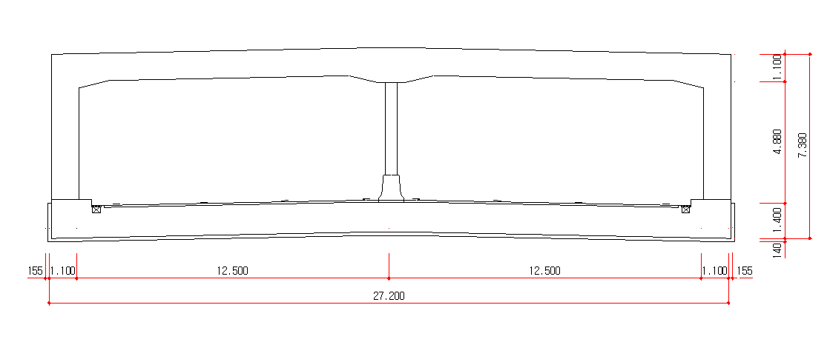

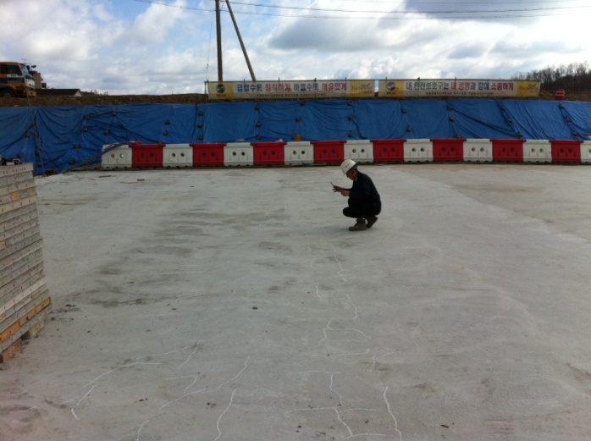
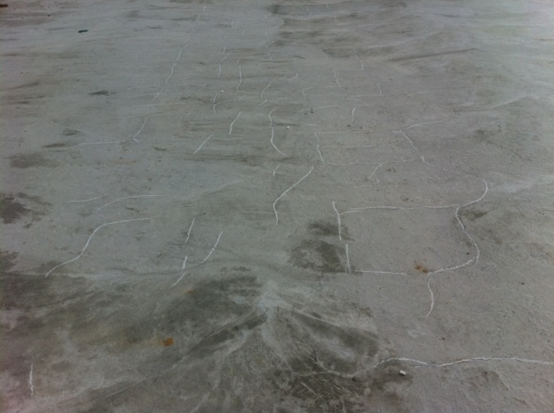

 | 균열조사 |  | 균열발생

2) 균열발생 원인
균열의 형태는 재료조건, 시공조건, 사용,환경조건, 구조,외력조건에 따라 원인이 발생을
하는데 상기에 발생한 균열의 원인은 발생시기에 따른 침하균열로 판단이 됨.
○ 침하균열

 |  | [침하에 의한 균열]
콘크리트를 구성하는 재료의 비중차에 의하여 블리딩이 발생하면 블리딩에 상당한 만큼의
비중이 큰 재료는 침하하게 된다. 철근이나 골재 하부면의 간섭에 의하여 블리딩 시간차가
발생하게 되고 늦게 블리딩 되어 그 공간으로 모르터, 골재 등이 침하하게 되면 그 상부면에
균열이 발생한다. 주로 슬래브 상단 철근부위에서 발생하며 피복두께가 작을수록 골재의 크기가
클수록 슬럼프가 클수록 증가한다.

3) 작업방법 결정
균열폭이 비교적 큰 경우에 해당됨으로서 앞절의 작업방법과 같은 주입공법으로 균열의 표면
및 내부까지 충진하는 작업방법을 결정한다.
○작업방법- 3. 작업방법 참고

